Sheet1
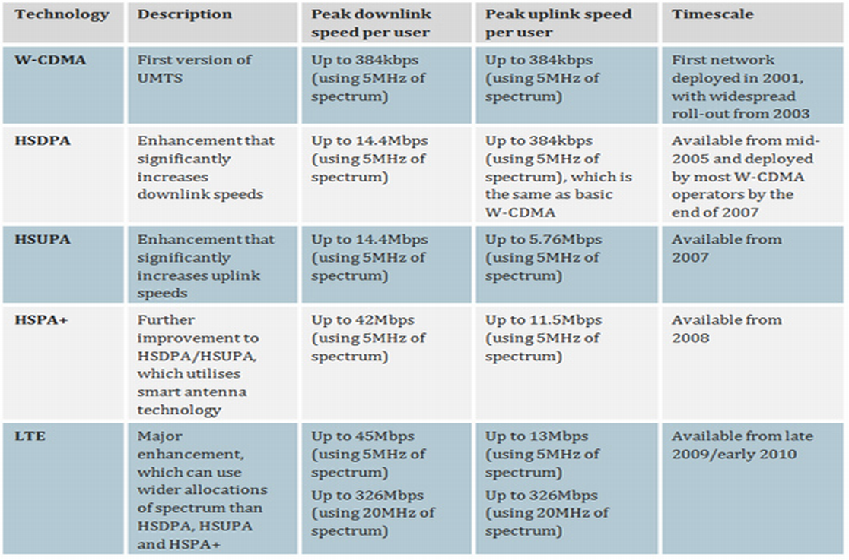
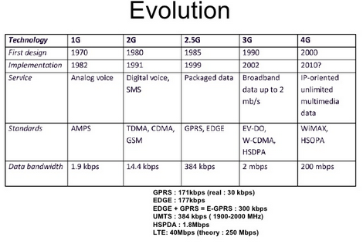
移動通信システム用語調査
略称 | 世代 | メモ | 通信方式 | 通信速度（最高) | 参考資料
GSM | 2G | FDD-TDMA方式で実現されている第2世代移動通信システム (2G) 規格 | FDD-TDMA | 9.6kbps
GPRS | 2G | GSMのパケットデータ通信 |  | 171.2kbps | http://www.nttpc.co.jp/yougo/GPRS.html
EDGE | 2G | GPRSの拡張版 |  | 473.6kbps
UMTS | 3G | ヨーロッパでの第三世代携帯電話の規格のことで、欧州電気通信標準化協会（ETSI）が定めている UMTSはネットワーク全体のことを表しており、無線通信規格を限定して指す場合はUTRAと呼ぶ。 | IMT-DS |  | http://www.kddi.com/yogo/%E9%80%9A%E4%BF%A1%E3%82%B5%E3%83%BC%E3%83%93%E3%82%B9/UMTS.html
W-CDMA | 3G | UMTSとほぼ同じ、通信方式が同じなので互換性が保たれている | IMT-DS
HSDPA | 3G | UMTSの改良版、ダウンロード速度を改善 | IMT-DS
HSUPA | 3G | UMTSの改良版、アップロード速度を改善 | IMT-DS
HSPA | 3G | W-CDMAを拡張した高速パケット通信規格である。 | IMT-DS

